Transition_Name_Annot
SOURCE_FEATURE_NAME | Transition_Name | Transition_Name_ISTD | QUANTIFIER | VALID_INTEGRATION | RESPONSE_FACTOR | INTERFERING_FEATURE | INTERFERANCE_PROPORTION | REMARKS
AcylCarnitine 12:0 | CAR 12:0 | LPC 18:1 d7 ab (ISTD) | TRUE | TRUE | 1
AcylCarnitine 13:0 | CAR 13:0 | LPC 18:1 d7 ab (ISTD) | TRUE | TRUE | 1
AcylCarnitine 14:0 | CAR 14:0 | LPC 18:1 d7 ab (ISTD) | TRUE | TRUE | 1
AcylCarnitine 14:1 | CAR 14:1 | LPC 18:1 d7 ab (ISTD) | TRUE | TRUE | 1
AcylCarnitine 14:2 | CAR 14:2 | LPC 18:1 d7 ab (ISTD) | TRUE | TRUE | 1
AcylCarnitine 15:0 a | CAR 15:0 a | LPC 18:1 d7 ab (ISTD) | TRUE | TRUE | 1
AcylCarnitine 15:0 b | CAR 15:0 b | LPC 18:1 d7 ab (ISTD) | TRUE | TRUE | 1
AcylCarnitine 16:0 | CAR 16:0 | LPC 18:1 d7 ab (ISTD) | TRUE | TRUE | 1
AcylCarnitine 16:0 d3 (ISTD) | CAR 16:0 d3 (ISTD) | LPC 18:1 d7 ab (ISTD) | FALSE | TRUE | 1
AcylCarnitine 16:1 | CAR 16:1 | LPC 18:1 d7 ab (ISTD) | TRUE | TRUE | 1
AcylCarnitine 17:0 a | CAR 17:0 a | LPC 18:1 d7 ab (ISTD) | TRUE | TRUE | 1
AcylCarnitine 17:0 b | CAR 17:0 b | LPC 18:1 d7 ab (ISTD) | TRUE | TRUE | 1
AcylCarnitine 18:0 | CAR 18:0 | LPC 18:1 d7 ab (ISTD) | TRUE | TRUE | 1
AcylCarnitine 18:1 | CAR 18:1 | LPC 18:1 d7 ab (ISTD) | TRUE | TRUE | 1
AcylCarnitine 18:2 | CAR 18:2 | LPC 18:1 d7 ab (ISTD) | TRUE | TRUE | 1
CE 14:0 | CE 14:0 | CE 18:1 d7 (ISTD) | TRUE | TRUE | 1
CE 15:0 | CE 15:0 | CE 18:1 d7 (ISTD) | TRUE | TRUE | 1
CE 16:0 | CE 16:0 | CE 18:1 d7 (ISTD) | TRUE | TRUE | 1
CE 16:1 | CE 16:1 | CE 18:1 d7 (ISTD) | TRUE | TRUE | 1
CE 16:2 | CE 16:2 | CE 18:1 d7 (ISTD) | TRUE | TRUE | 1
CE 17:0 | CE 17:0 | CE 18:1 d7 (ISTD) | TRUE | TRUE | 1
CE 17:1 | CE 17:1 | CE 18:1 d7 (ISTD) | TRUE | TRUE | 1
CE 18:0 | CE 18:0 | CE 18:1 d7 (ISTD) | TRUE | TRUE | 1
CE 18:1 | CE 18:1 | CE 18:1 d7 (ISTD) | TRUE | TRUE | 1
CE 18:1 d7 (ISTD) | CE 18:1 d7 (ISTD) | CE 18:1 d7 (ISTD) | TRUE | TRUE | 1
CE 18:2 | CE 18:2 | CE 18:1 d7 (ISTD) | TRUE | TRUE | 1
CE 18:3 | CE 18:3 | CE 18:1 d7 (ISTD) | TRUE | TRUE | 1
CE 20:1 | CE 20:1 | CE 18:1 d7 (ISTD) | TRUE | TRUE | 1
CE 20:2 | CE 20:2 | CE 18:1 d7 (ISTD) | TRUE | TRUE | 1
CE 20:3 | CE 20:3 | CE 18:1 d7 (ISTD) | TRUE | TRUE | 1
CE 20:4 | CE 20:4 | CE 18:1 d7 (ISTD) | TRUE | TRUE | 1
CE 20:5 | CE 20:5 | CE 18:1 d7 (ISTD) | TRUE | TRUE | 1
CE 22:0 | CE 22:0 | CE 18:1 d7 (ISTD) | TRUE | TRUE | 1
CE 22:1 | CE 22:1 | CE 18:1 d7 (ISTD) | TRUE | TRUE | 1
CE 22:4 | CE 22:4 | CE 18:1 d7 (ISTD) | TRUE | TRUE | 1
CE 22:5 ab | CE 22:5 ab | CE 18:1 d7 (ISTD) | TRUE | TRUE | 1
CE 22:5 b | CE 22:5 b | CE 18:1 d7 (ISTD) | TRUE | TRUE | 1
CE 22:6 | CE 22:6 | CE 18:1 d7 (ISTD) | TRUE | TRUE | 1
CE 24:0 | CE 24:0 | CE 18:1 d7 (ISTD) | TRUE | TRUE | 1
CE 24:1 | CE 24:1 | CE 18:1 d7 (ISTD) | TRUE | TRUE | 1
CE 24:4 | CE 24:4 | CE 18:1 d7 (ISTD) | TRUE | TRUE | 1
CE 24:5 | CE 24:5 | CE 18:1 d7 (ISTD) | TRUE | TRUE | 1
CE 24:6 | CE 24:6 | CE 18:1 d7 (ISTD) | TRUE | TRUE | 1
Cer d16:1/16:0 | Cer d16:1/16:0 | SM 36:2 d9 (ISTD) | TRUE | TRUE | 1
Cer d16:1/18:0 | Cer d16:1/18:0 | SM 36:2 d9 (ISTD) | TRUE | TRUE | 1
Cer d16:1/20:0 | Cer d16:1/20:0 | SM 36:2 d9 (ISTD) | TRUE | TRUE | 1
Cer d16:1/22:0 | Cer d16:1/22:0 | SM 36:2 d9 (ISTD) | TRUE | TRUE | 1
Cer d16:1/23:0 | Cer d16:1/23:0 | SM 36:2 d9 (ISTD) | TRUE | TRUE | 1
Cer d16:1/24:0 | Cer d16:1/24:0 | SM 36:2 d9 (ISTD) | TRUE | TRUE | 1
Cer d16:1/24:1 | Cer d16:1/24:1 | SM 36:2 d9 (ISTD) | TRUE | TRUE | 1
Cer d18:1/16:0 | Cer d18:1/16:0 | SM 36:2 d9 (ISTD) | TRUE | TRUE | 1
Cer d18:1/18:0 | Cer d18:1/18:0 | SM 36:2 d9 (ISTD) | TRUE | TRUE | 1
Cer d18:1/20:0 | Cer d18:1/20:0 | SM 36:2 d9 (ISTD) | TRUE | TRUE | 1
Cer d18:1/21:0 | Cer d18:1/21:0 | SM 36:2 d9 (ISTD) | TRUE | TRUE | 1
Cer d18:1/22:0 | Cer d18:1/22:0 | SM 36:2 d9 (ISTD) | TRUE | TRUE | 1
Cer d18:1/23:0 | Cer d18:1/23:0 | SM 36:2 d9 (ISTD) | TRUE | TRUE | 1
Cer d18:1/24:0 | Cer d18:1/24:0 | SM 36:2 d9 (ISTD) | TRUE | TRUE | 1
Cer d18:1/24:1 | Cer d18:1/24:1 | SM 36:2 d9 (ISTD) | TRUE | TRUE | 1
Cer d18:1/25:0 (ISTD) | Cer d18:1/25:0 | SM 36:2 d9 (ISTD) | TRUE | TRUE | 1
Cer d18:1/26:0 | Cer d18:1/26:0 | SM 36:2 d9 (ISTD) | TRUE | TRUE | 1
Cer d18:2/16:0 | Cer d18:2/16:0 | SM 36:2 d9 (ISTD) | TRUE | TRUE | 1
Cer d18:2/18:0 | Cer d18:2/18:0 | SM 36:2 d9 (ISTD) | TRUE | TRUE | 1
Cer d18:2/20:0 | Cer d18:2/20:0 | SM 36:2 d9 (ISTD) | TRUE | TRUE | 1
Cer d18:2/22:0 | Cer d18:2/22:0 | SM 36:2 d9 (ISTD) | TRUE | TRUE | 1
Cer d18:2/23:0 | Cer d18:2/23:0 | SM 36:2 d9 (ISTD) | TRUE | TRUE | 1
Cer d18:2/24:0 | Cer d18:2/24:0 | SM 36:2 d9 (ISTD) | TRUE | TRUE | 1
Cer d18:2/24:1 | Cer d18:2/24:1 | SM 36:2 d9 (ISTD) | TRUE | TRUE | 1
COH [161] | COH [161] | COH d7 [161] (ISTD) | TRUE | TRUE | 1
COH [95] | COH [95] | COH d7 [95] (ISTD) | TRUE | TRUE | 1
COH d7 [161] (ISTD) | COH d7 [161] (ISTD) | COH d7 [161] (ISTD) | TRUE | TRUE | 1
COH d7 [95] (ISTD) | COH d7 [95] (ISTD) | COH d7 [95] (ISTD) | TRUE | TRUE | 1
DE 18:1 | DE 18:1 | CE 18:1 d7 (ISTD) | TRUE | TRUE | 1
DE 18:2 | DE 18:2 | CE 18:1 d7 (ISTD) | TRUE | TRUE | 1
DE 20:4 | DE 20:4 | CE 18:1 d7 (ISTD) | TRUE | TRUE | 1
DE 22:6 | DE 22:6 | CE 18:1 d7 (ISTD) | TRUE | TRUE | 1
DG 32:2 [NL-18:2] | DG 14:0_18:2 [NL-18:2] | DG 15:0_18:1 d7 (ISTD) [NL-15:0] | TRUE | TRUE | 1
DG 33:1 d7 [NL-15:0] (ISTD) | DG 15:0_18:1 d7 (ISTD) [NL-15:0] | DG 15:0_18:1 d7 (ISTD) [NL-15:0] | TRUE | TRUE | 1
DG 34:1 [NL-18:1] | DG 16:0_18:1 [NL-18:1] | DG 15:0_18:1 d7 (ISTD) [NL-15:0] | TRUE | TRUE | 1
DG 34:2 [NL-16:1] | DG 16:1_18:1 [NL-16:1] | DG 15:0_18:1 d7 (ISTD) [NL-15:0] | TRUE | TRUE | 1
DG 34:2 [NL-18:2] | DG 16:0_18:2 [NL-18:2] | DG 15:0_18:1 d7 (ISTD) [NL-15:0] | TRUE | TRUE | 1
DG 36:1 [NL-18:1] | DG 18:0_18:1 [NL-18:1] | DG 15:0_18:1 d7 (ISTD) [NL-15:0] | TRUE | TRUE | 1
DG 36:2 [NL-18:1] | DG 18:1_18:1 [NL-18:1] | DG 15:0_18:1 d7 (ISTD) [NL-15:0] | TRUE | TRUE | 1
DG 36:2 [NL-18:2] | DG 18:0_18:2 [NL-18:2] | DG 15:0_18:1 d7 (ISTD) [NL-15:0] | TRUE | TRUE | 1
DG 36:3 [NL-18:2] | DG 18:1_18:2 [NL-18:2] | DG 15:0_18:1 d7 (ISTD) [NL-15:0] | TRUE | TRUE | 1
DG 36:4 [NL-18:2] | DG 18:1_18:3 [NL-18:3] | DG 15:0_18:1 d7 (ISTD) [NL-15:0] | TRUE | TRUE | 1
DG 36:4 [NL-18:3] | DG 16:0_20:4 [NL-20:4] | DG 15:0_18:1 d7 (ISTD) [NL-15:0] | TRUE | TRUE | 1
DG 36:4 [NL-20:4] | DG 18:2_18:2 [NL-18:2] | DG 15:0_18:1 d7 (ISTD) [NL-15:0] | TRUE | TRUE | 1
DG 38:4 [NL-20:3] | DG 18:1_20:3 [NL-20:3] | DG 15:0_18:1 d7 (ISTD) [NL-15:0] | TRUE | TRUE | 1
DG 38:4 [NL-20:4] | DG 18:0_20:4 [NL-20:4] | DG 15:0_18:1 d7 (ISTD) [NL-15:0] | TRUE | TRUE | 1
DG 38:5 [NL-20:4] | DG 18:1_20:4 [NL-20:4] | DG 15:0_18:1 d7 (ISTD) [NL-15:0] | TRUE | TRUE | 1
DG 38:6 [NL-20:4] | DG 18:1_20:5 [NL-20:5] | DG 15:0_18:1 d7 (ISTD) [NL-15:0] | TRUE | TRUE | 1
DG 38:6 [NL-20:5] | DG 16:0_22:6 [NL-22:6] | DG 15:0_18:1 d7 (ISTD) [NL-15:0] | TRUE | TRUE | 1
DG 38:6 [NL-22:6] | DG 18:2_20:4 [NL-20:4] | DG 15:0_18:1 d7 (ISTD) [NL-15:0] | TRUE | TRUE | 1
DG 40:6 [NL-22:5] | DG 18:1_22:5 [NL-22:5] | DG 15:0_18:1 d7 (ISTD) [NL-15:0] | TRUE | TRUE | 1
DG 40:6 [NL-22:6] | DG 18:0_22:6 [NL-22:6] | DG 15:0_18:1 d7 (ISTD) [NL-15:0] | TRUE | TRUE | 1
DG 40:7 [NL-22:6] | DG 18:1_22:6 [NL-22:6] | DG 15:0_18:1 d7 (ISTD) [NL-15:0] | TRUE | TRUE | 1
DG 40:8 [NL-22:6] | DG 18:2_22:6 [NL-22:6] | DG 15:0_18:1 d7 (ISTD) [NL-15:0] | TRUE | TRUE | 1
Hex1Cer d18:1/16:0 | Hex1Cer d18:1/16:0 | SM 36:2 d9 (ISTD) | TRUE | TRUE | 1
Hex1Cer d18:1/22:0 | Hex1Cer d18:1/22:0 | SM 36:2 d9 (ISTD) | TRUE | TRUE | 1
Hex1Cer d18:1/24:0 | Hex1Cer d18:1/24:0 | SM 36:2 d9 (ISTD) | TRUE | TRUE | 1
Hex1Cer d18:1/24:1 | Hex1Cer d18:1/24:1 | SM 36:2 d9 (ISTD) | TRUE | TRUE | 1
Hex1Cer d18:2/24:0 | Hex1Cer d18:2/24:0 | SM 36:2 d9 (ISTD) | TRUE | TRUE | 1
Hex2Cer d18:1/16:0 | Hex2Cer d18:1/16:0 | SM 36:2 d9 (ISTD) | TRUE | TRUE | 1
Hex2Cer d18:1/16:0 d3 (ISTD) ** | Hex2Cer d18:1/16:0 d3 (ISTD) | SM 36:2 d9 (ISTD) | TRUE | TRUE | 1
Hex2Cer d18:1/20:0 | Hex2Cer d18:1/20:0 | SM 36:2 d9 (ISTD) | TRUE | TRUE | 1
Hex2Cer d18:1/22:0 | Hex2Cer d18:1/22:0 | SM 36:2 d9 (ISTD) | TRUE | TRUE | 1
Hex2Cer d18:1/24:0 | Hex2Cer d18:1/24:0 | SM 36:2 d9 (ISTD) | TRUE | TRUE | 1
Hex2Cer d18:1/24:1 | Hex2Cer d18:1/24:1 | SM 36:2 d9 (ISTD) | TRUE | TRUE | 1
Hex2Cer d18:2/16:0 | Hex2Cer d18:2/16:0 | SM 36:2 d9 (ISTD) | TRUE | TRUE | 1
Hex3Cer d18:1/16:0 | Hex3Cer d18:1/16:0 | SM 36:2 d9 (ISTD) | TRUE | TRUE | 1
Hex3Cer d18:1/22:0 | Hex3Cer d18:1/22:0 | SM 36:2 d9 (ISTD) | TRUE | TRUE | 1
Hex3Cer d18:1/24:0 | Hex3Cer d18:1/24:0 | SM 36:2 d9 (ISTD) | TRUE | TRUE | 1
Hex3Cer d18:1/24:1 | Hex3Cer d18:1/24:1 | SM 36:2 d9 (ISTD) | TRUE | TRUE | 1
LPC 14:0 a [184] | LPC 14:0 a | LPC 18:1 d7 ab (ISTD) | TRUE | TRUE | 1
LPC 14:0 b [184] | LPC 14:0 b | LPC 18:1 d7 ab (ISTD) | TRUE | TRUE | 1
LPC 15:0 a [184] | LPC 15:0 a | LPC 18:1 d7 ab (ISTD) | TRUE | TRUE | 1
LPC 15:0 b [184] | LPC 15:0 b | LPC 18:1 d7 ab (ISTD) | TRUE | TRUE | 1
...
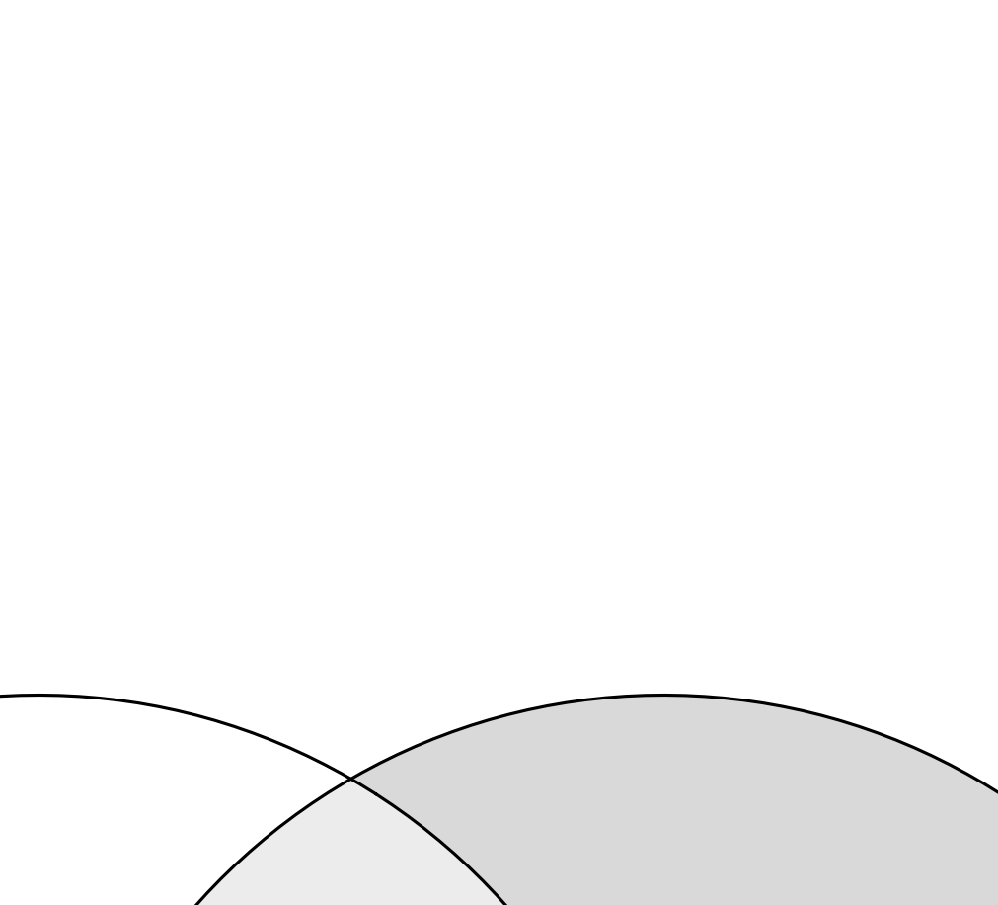
...

Sample_Annot
...
Assuming the analyte and the selected ISTD have identical response factors, the concentration of an analyte in the sample can be calculated as:
$c_{Analyte}=\frac{{Area}_{Analyte}}{{Area}_{ISTD}}× \frac{V_{ISTD mix}}{Sample Amount } ×c_{ISTD}$
where:
c_{Analyte}: Molar [M or µmol/µL] concentration of the analyte in the sample
Area_{Analyte}: Peak area of Analyte,
Area_{ISTD}: Peak area of ISTD,
V_{ISTD mix}: Extraction solvent volume (ISTD mixture)
Sample_Amount: Quantity of the sample (e.g. µL or mg)
c_{ISTD}: Concentration of the ISTD in the extraction solvent (ISTD mixture)
...

Dilution_Annot
Data_File_Name | Sample_Name | Dilution_Batch_Name | Relative_Sample_Amount_[%] | Injection_Volume_[uL]
 | 56_PLT_RQC100 | 1 | 100
 | 57_PLT_RQC80 | 1 | 80
 | 58_PLT_RQC60 | 1 | 60
Relative Sample Amount in [%] is usually used in the x-axis of the RQC dilution curve.
Injection Volume in [uL] is the amount injected by the autosampler.
 | 59_PLT_RQC40 | 1 | 40
 | 60_PLT_RQC_20 | 1 | 20
 | 61_PLT_RQC_0 | 1 | 0

